关系图
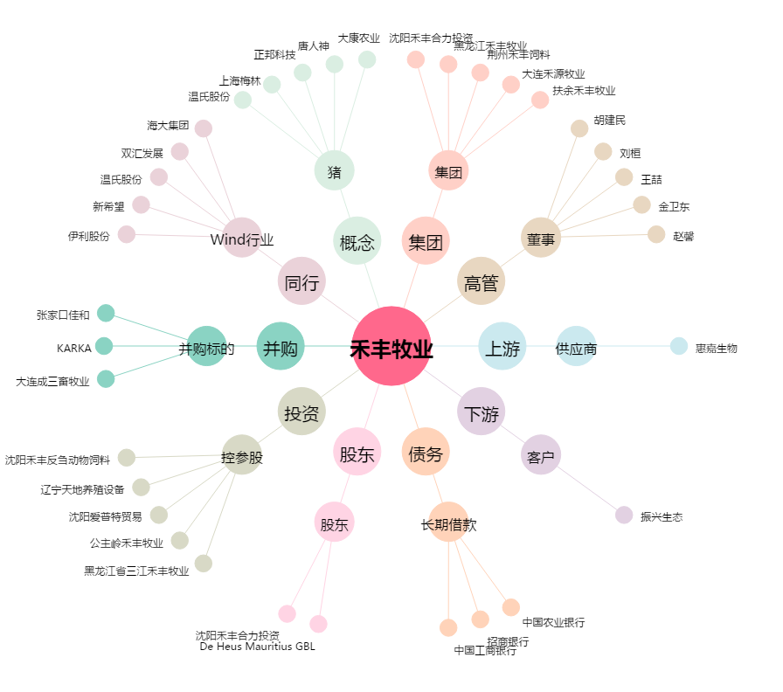
禾丰牧业[603609.SH] - 关系概览图

